Ark1
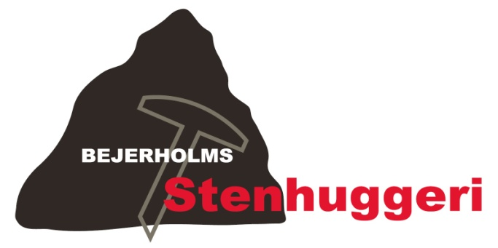
 |  |  |  |  | Bejerholms Stenhuggeri v/René Bejerholm Poulsen
 |  |  |  |  | Fægangen 8, 4220 Korsør, Tlf. 58 35 00 04
 |  |  |  |  | Nørre Allé 1, 4400 Kalundborg, Tlf. 42 76 00 04
 |  |  |  |  | Fax 58 35 00 33
 |  |  |  |  | bejerholm.stenhuggeri@gmail.com
 |  |  |  |  | www.bejerholms-stenhuggeri.dk
 |  |  |  |  | CVR-NR: 32931898
 |  |  |  |  | Sydbank - Reg. nr. 6821
 |  |  |  |  | Konto 1021974
Kundeinformation: |  |  | Ordrebekræftelse:
René Bejerholm Poulsen |  |  | Dato: | 2013-04-03
Fægangen 8 |  |  | Telefon: | 28 70 59 51
4220 Korsør |  |  | Ordrenr.: |  | 1

Ny sten (nr.) | 2 | Afh. dato | Kirkegård: | Korsør
Tilføjelse |  | Lev. dato | Afdeling: | A
Kiste / Urne | Kiste |  | Række + Nr.: | Ræ. 14 Nr. 16

Inskription

Mathias Bejerholm Poulsen
* 25. 6. 1992 + 1. 1. 2013
(PLADS)
(PLADS)
Hvil i fred

Plads til 2 navn(e) |  |  | Skrifttype: | Skriveskrift m/ sort

Antal: | Vare: |  |  | Pris:
1 | Sten nr. 2 (Poleret mørk halmstad hjerte) |  |  | 4,600.00
47 | Indhugget bogstaver a' 65 kr. |  |  | 3,055.00

 | Miljøafgift (2,5%) |  |  | 191.00
 |  |  | Pris | 7,846.00
 |  |  | Moms (25%) | 1,961.50
 |  |  | Total | 9,807.50

Bemærkninger: | Skal leveres lørdag d. 6/4 2013
 | Skal huske at tage vase (ER BETALT) med til kunden.

